상품제안서
[달력]탁상독판 150*200 캘린더 카렌다 | 상품코드: F23045

 |  |  |  |  |  |  | 02-412-0044 | www.easy1.co.kr
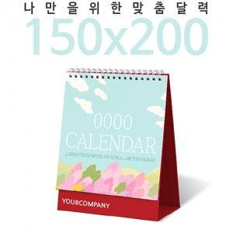

【상세/제작정보】

【인쇄/포장옵션】 | 금박, 풀칼라 / 포장불가능

【공급단가】 | 수량 | 100~ | 300~ | 500~ | 1,000~ | 3,000~
*VAT별도 | 단가 | 5,550원 | 5,360원 | 5,180원 | 4,990원 | 4,810원

【상품 URL】 | https://dev.easy1.co.kr:443/src/goods_detail.php?gdno=23045

